关系图
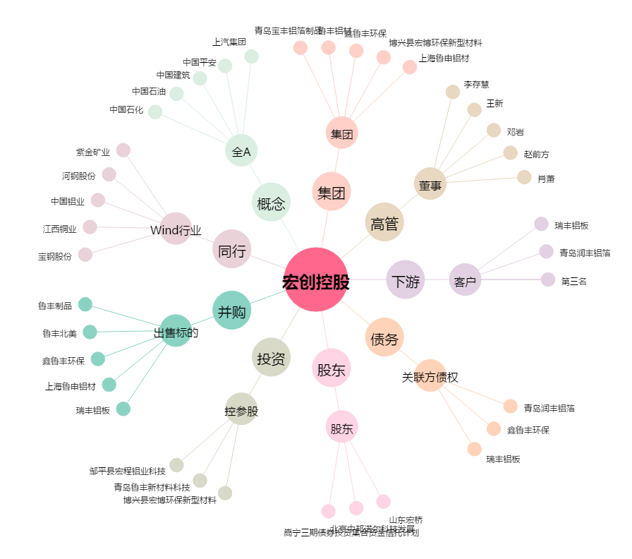
宏创控股[002379.SZ] - 关系概览图

